应急响应
问题 | 答案
应急响应流程 | （1）收集信息：搜集客户信息和中毒信息，备份 （2）判断类型：判断是否是安全事件、是何种安全事件（勒索病毒、挖矿、断网、ddos等） （3）深入分析：日志分析、进程分析、启动项分析、样本分析 （4）清理处置：杀掉恶意进程、删除恶意文件、打补丁、修复文件 （5）产出报告：整理并输出完整的安全事件报告
windows应急 | 一、查看系统账号安全 1、查看服务器是否有弱口令、可疑账号、隐藏账号、克隆账号、远程管理端口是否对公网开放 2、win+r（eventwmr.msc）事件查看器查看系统日志，查看管理员登录时间、用户名是否存在异常 二、检查异常端口、进程 1、netstat -ano 检查端口连接情况，是否有远程连接、可疑连接 2、tasklist | findstr "PID"根据pid定位进程 3、使用功能查杀工具 三、启动项检查、计划任务、服务 1、检查服务器是否有异常的启动项，msconfig看一下启动项是否有可以的启动 2、检查计划任务，查看计划任务属性，可以发现木马文件的路径 3、查看服务自启动，services.msc注意服务状态和启动类型，检查是否有异常服务 四、检查系统相关信息 1、查看系统版本以及补丁信息 systeminfo 2、查找可以目录及文件 是否有新建用户目录 分析最近打开分析可疑文件（%UserProfile%\Recent） 五、自动化查杀 1、使用360 、火绒剑 ； 2、webshell后门可以使用d盾、河马等 六、日志分析 360星图日志分析工具 、 ELK分析平台
linux应急 | 3、1、检查用户及密码文件/etc/passwd、/etc/shadow 是否存在多余帐号，主要看一下帐号后面是否是 nologin,如果没有 nologin 就要注意； 2、通过 who 命令查看当前登录用户（tty 本地登陆 pts 远程登录）、w 命令查看系统信息，想知道某一时刻用户的行为、uptime查看登陆多久、多少用户，负载； 3、修改/etc/profile的文件，在尾部添加相应显示间、日期、ip、命令脚本代码，这样输入history命令就会详细显示攻击者 ip、时间历史命令等； 4、用 netstat -antlp|more命令分析可疑端口、IP、PID，查看下 pid 所对应的进程文件路径，运行ls -l /proc/$PID/exe 或 file /proc/$PID/exe（$PID 为对应的pid 号）； 5、使用ps命令，分析进程 ps aux | grep pid 6、使用 vi /etc/inittab 查看系统当前运行级别，通过运行级别找到/etc/rc.d/rc[0~6].d对应目录是否存在可疑文件； 7、看一下crontab定时任务是否存在可疑启用脚本； 8、使用chkconfig --list 查看是否存在可疑服务； 9、通过grep awk命令分析/var/log/secure安全日志里面是否存在攻击痕迹； 10、chkrootkit、rkhunter、Clamav 病毒后门查杀工具对 Linux 系统文件查杀； 11、如果有 Web 站点，可通过 D 盾、河马查杀工具进行查杀或者手工对代码按脚本木马关键字、关键涵数（evel、system、shell_exec、exec、passthru system、popen）进行查杀Webshell 后门。
Linux系统查看日志的方法 | Linux查看日志的命令有多种: tail、head、cat、tac、sed、more、less、echo等 默认路径：var/log 查看日志配置：more /etc/rsyslog.conf
有没有使用过查找进程的工具 | 使用过windows的进程管理工具Process Explorer
在之前的应急响应中，怎么溯源？（溯源流程不清楚就不要说，小心被问） | 根据ip，通过去站点之家反查，或者通过微步等情报社区，去看它有没有相关的域名解析记录或者是流量特征（包括个人id），如果有域名解析记录的话就去根据域名反查个人信息，从而溯源到个人。
如何判断攻击者有实际的控制过失陷机 | 主要是查看一下日志，看一下登录信息
linux你做过哪些场景的应急响应 | 挖矿，后门
如何判断linux环境的新增账号是超级用户 | 通过/etc/passwd 来查得UID为0的用户是超级用户
Windows疑似被挖矿，你的排查思路是什么 | (1)先查看cpu占用率，若某个应用占用率高达95%以上，基本可以确定是中了挖矿病毒 (2)然后根据高占用率进程定位到挖矿程序，结束进程并删除挖矿程序 (3)如果进程杀不掉说明有守护进程，先将父进程杀死再杀挖矿进程 (4)如果杀死进程后过一段时间又重新起来了，说明可能有计划任务，要清理计划任务 (5)最后根据日志进行溯源 【外加：一般挖矿病毒可能会留有后门，如果有web可能通过文件上传，或者(横向）账号密码爆破之的，需要根据日志进一步溯源。】
在应急响应中，怎么定位到上传进来的文件 | （1）先检查异常的端口，根据异常端口定位到pid，再根据pid搜索异常进程，根据异常进程调用的程序就能找到上传进来的文件 （2）如果网站使用了中间件/框架，还可以查看中间件/框架的日志，确定上传位置 （3）如果有检测设备的话，可以看一下流量告警进行判断 （4）实在没有路径之类的，只能通过日志审计
windows系统中告警失陷状态的时候怎么处置 | 先断网隔离或者联系管理员关闭该网站，找到木马的位置，删除木马文件，根据日志或者其他的途径找到它的上传路径，找到漏洞出现的地方。找项目负责人修复该漏洞，之后再复测一下，再次上线
简单描述一次遇到过的应急事件，事件特征是什么，怎么做的应急？（没必要全说，真是应急做不到这么详细，还会牵扯一些其他东西的应急） | (1)就像是之前做过的挖矿木马的应急事件，挖矿木马会占用大量的cpu和内存，先拔网线，之后看源ip是不是公司的业务，不是就放情报社区看一下，看一下是不是连接外部矿池。 (2）使用工具或者自带的命令去查看一下可疑的端口和进程，根据查看出来的进程找到挖矿文件，进行删除。 （3）分析日志，日志如果存在，确定攻击事件，确定攻击者的攻击特征，确定攻击者上传文件，确定攻击者ip，漏洞浮现。 （4）日志被删了的话的话，黑盒挖掘漏洞查看相关服务器是否存在弱密码，就像redis，ssh，weblogic。 （5）查杀木马，根据杀毒软件查杀木马，将后文排查出来根除，备份木马给实验室，查看石佛释放没有查处的后门文件，漏洞修复，补丁更新，全盘病毒查杀，输出报告和建议
如何在linux环境下定位近两天有过文件修改、最近创建，结尾是php的文件 | (1)lsof -alt /bin 查看最近修改的时间 (2)lsof -alh /bin 查看最近修改文件大小 (3)find [路径] [参数] (4)find / -name "*.php" -mtime -2 -type f
大部分时间远控木马是没有进程的，怎么在没有远控木马进程的时候找到远控木马 | (1)只要是上传木马一般都会有痕迹，可以看安全设备的告警定位到上传木马的位置 (2)如果服务器是用的一些中间件/框架的网站，这些网站也都会有固定的上传目录，可以去那里进行查找 (3)使用查杀工具进行全盘查杀
如何检查是否存在木马 | (1)查看安全设备的告警 (2)使用杀毒软件全盘查杀 (3)将可疑文件放入沙箱中检测
远程登陆的怎么应急 | （1）确认是否存在攻击：首先，您需要确认是否存在攻击。检查远程登录活动的来源和目的地，以确定是否存在异常活动。 （2）中断连接：如果您确认存在未经授权的远程登录活动，请立即中断与攻击者的连接。这可以通过断开网络连接或关闭远程访问来实现。 （3）保护证据：在采取其他应急措施之前，请确保保护好现场并保留相关证据，以便追踪攻击者的来源和行为。 （4）分析攻击：对攻击进行分析，以确定攻击者的目的和攻击方式。您可以使用安全评估工具和漏洞扫描工具来识别计算机系统中的漏洞和弱点，并采取相应的措施来修补它们。 （5）防止攻击：采取必要的措施来防止进一步的攻击。这可能包括安装补丁程序和更新、强化访问控制和身份验证措施、安装杀毒软件和防火墙等。 （6）报告攻击
内网横向怎么判断哪个先遭受的攻击，怎么溯源 | （1）日志分析：通过分析主机、应用程序和网络设备的日志记录，可以确定内网横向攻击的路径和攻击时间网络 （2）流量分析：使用网络流量监控工具，您可以捕获网络中的流量，包括横向攻击的数据包。这些工具可以帮助您确定哪些主机之间存在通信，以及哪些通信是可疑的。 （3）恶意代码分析：通过对恶意代码的分析，可以了解攻击者是如何入侵和横向移动的。特别是查看恶意代码的行为，如通信、文件访问和进程创建等。 （4）溯源工具：使用一些溯源工具可以帮助您查找横向攻击的来源。例如，使用Traceroute或nslookup工具可以识别网络路径和IP地址。使用端口扫描工具可以识别开放的服务和漏洞。使用进程监视工具可以监视系统中的活动进程和线
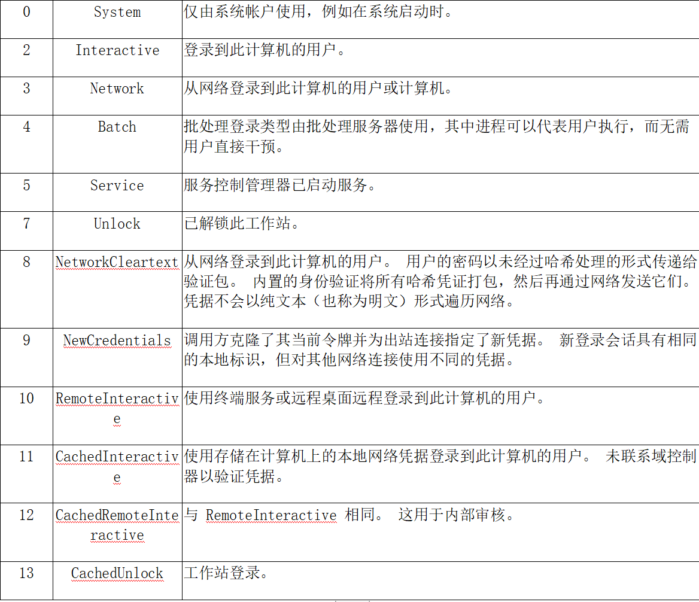
Windows在哪看日志，事件ID？（1102、4624、4625等等） | 在事件查看器中查看日志 1102：清理审计日志 4624：登录成功 4625：登录失败 4634：注销成功 4672：使用超级用户进行登录
4624事件ID的登陆方式有哪些 | 本地登录、远程桌面连接登录、协议登录
windows下4624 4625 几种登陆类型/场景
挖矿如何排查处理 如何查看相关日志
linux中挖矿如何排查处理

